상품제안서
클래식 레더 A4 오거나이저 | 상품코드: F26304

 |  |  |  |  |  |  | 02-412-0044 | www.easy1.co.kr
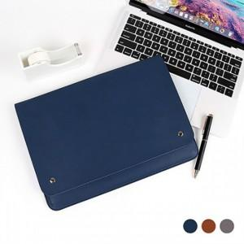

【상세/제작정보】 | <인쇄비> 최소수량 미만 인쇄시 인쇄비 추가 금형비 별도

【인쇄/포장옵션】 | 불박 / 포장지포장

【공급단가】 | 수량 | 100~ | 300~ | 500~ | 1,000~ | 3,000~
*VAT별도 | 단가 | 8,250원 | 8,110원 | 7,920원 | 7,720원 | 7,590원

【상품 URL】 | https://dev.easy1.co.kr:443/src/goods_detail.php?gdno=26304

